HEAT TRABSFER
热传导信息
序号 | 中文名称 | 字段名称 | 数据类型 | 计量单位 | 备注
 | 传热系数 | Heat_transfer_coefficient |  |  | 1、标准；2、计算
 | U值 | U_Value |  | J/(s·℃·m^2) | 1、均质；2、非均质 | 当传热系数选择1时，出现
 | 平均U值 | Average_U_value |  | J/(s·℃·m^2) | 当U值选择1时出现
 | 外部环境温度 | Ambient_temperature |  |  | 1、均质；2、非均质
 | 井口土壤温度 | Soil_temperature at wellhead |  | ℃ | 当外部环境选择1时出现

 | 当传热系数选择1，U值和外部环境选择2时，可以输入深度及相对应的温度及U值
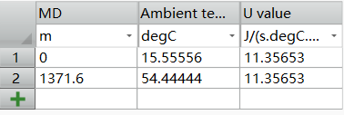

 | 当传热系数选择2，外部环境选择1时，可以输入深度及相对应的地层密度、导热系数、比热容
 | 生产/注入时间 | production/injection time |  | s | 当传热系数选择2时，出现，此时U值输入不显示
 | 垂深 |  |  |  | 对应右侧表格
 | 地层密度
 | 导热系数
 | 比热容

 | 当传热系数选择2，外部环境选择2时，可以输入深度及相对应的外部环境温度、地层密度、导热系数、比热容

